영업관리시스템 요청
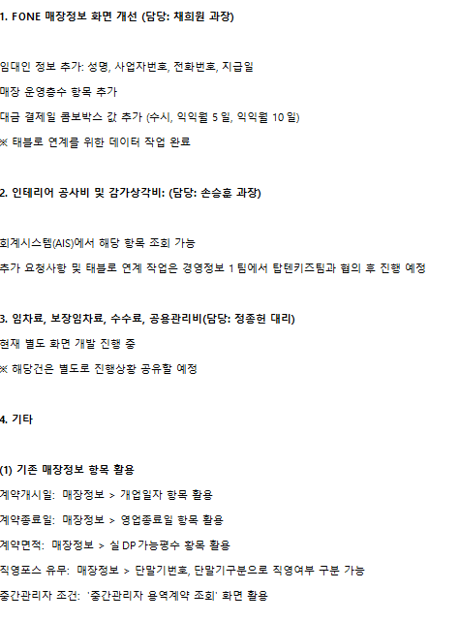
※ 차세대 영업관리 시스템

매장정보 | ∙ 매장 식별 기준을 사업자번호 → 매장코드 중심으로 변경 (입점 매장 사업자 변경 시 신규 코드 생성이 아닌 변경 이력 관리)
 | ∙ 정산 관련 세부 정보 연동을 통해 유통망별 월별 미수 관리 기능 강화 (공급/판매 미수 화면 개선)
매출 | ∙ 직영점 - 일별·결제수단별 판매내역 + 입금/수수료 연동 → 매출 확정 자동화 및 미수관리 수기 입력 최소화 (벤사/머니온)
 | ∙ 유통망별 EDI 매출 연동 및 검증 시스템 도입
재고 | ∙ 가상창고 최소화(재고 이동 히스토리 관리 화면 개선. 조정창고(X), OA창고(이동 중 재고) 처리 방식 개선 → 불필요한 가상창고 제거)
비용 | ∙ 매장비용-영업관리시스템에서 일괄 등록 (AIS 일부 등록 제한)
시스템 현황 화면 | ∙ 브랜드/기간/매장(유통망) 기준 매출, 재고(시즌·다년차), 수수료 등 조건별 조회 가능
 | ∙ 장기 미수채권 및 주별 미수 현황 조회 등의 기능 제공

현재 진행 중 개선 내용

